人物卡
...
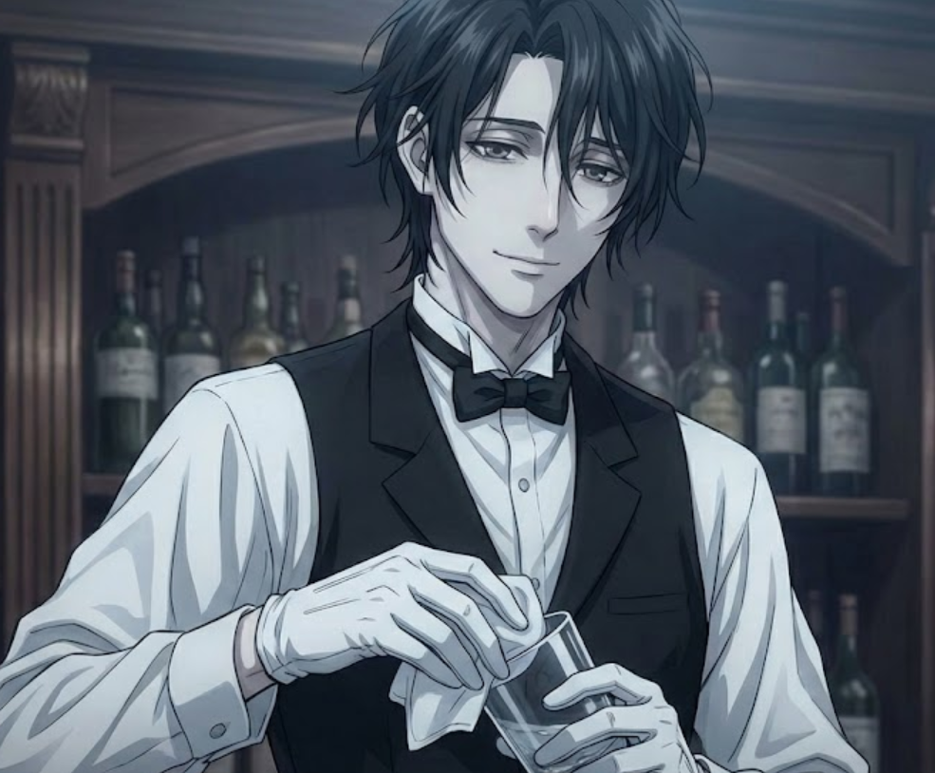
 |  | 555 |  |  |  |  | 我觉得这里可以有头像 |  |  |  | 您的角色可能
意志 POW |  | 50 |  | 25 |  |  |  |  |  |  | 超乎常人的力度 |  | 不上不下真尴尬 | 如常人一般会有一定自制力
 |  |  |  | 10
教育 EDU |  | 60 |  | 30 |  |  |  |  |  |  | 不会生什么大毛病 |  | 五官端正，仪表堂堂 | 高中毕业
 |  |  |  | 12
幸运 Luck |  | 45 |  | 22 |  |  |  |  |  |  | 不是高就是胖 |  | 可以自主进行发明创造 | 命格平庸
 |  |  |  | 9
力量 STR | 70
体质 CON | 60
体型 SIZ | 75
敏捷 DEX | 55
外貌 APP | 75
智力 灵感 | 65
意志 POW | 50
教育 EDU | 60
幸运 Luck | 45
调查 | 0.16564165642
交涉 | 0.17220172202
战斗 | 0.32841328413
特技 | 0.090200902009
支援 | 0.077900779008
学问 | 0.16564165642
...
 | 7 |  |  | 调整值 |  | 护甲 Armor |  |  |  | 覆盖部位
 |  |  |  | -1
步式 |  | 护甲减值 |  | 关 |  | 护甲类型 : |  | 请看【防具表】
...
 | 初始 |  | 成长 |  | 职业 |  | 兴趣 | 成功率 普通/困难/极限
 | 5 |  |  |  |  |  |  | 5 | 2 | 1
 | 20 |  |  |  |  |  | 22 | 42 | 21 | 8 | 你现在有这么多 | 那么你分配到了哪里?
 | 20 |  |  |  | 60 |  |  | 80 | 40 | 16 | 任意特长 | 医学
 |  |  |  |  |  |  |  |  |  | 0 | 过多！
 |  |  |  |  |  |  |  |  |  | 2
 |  |  |  |  |  |  |  |  |  | 11
 |  |  |  |  |  |  |  |  |  | 2
 |  |  |  |  |  |  |  |  |  | 2 | 请将你选择的任意特长写在上方栏内，这样既方便你写卡又方便KP审卡
 |  |  |  |  |  |  |  |  |  | 1 | 自定义子技能 |  | 自定义经历包 | 自定义状态
 |  |  |  |  |  |  |  |  |  | 0 | 技能名称 | 基础值 | 经历包名称 | 状态名称(例:生病、精神分裂)
 |  |  |  |  |  |  |  |  |  | 2
...

简化卡
...
 |  | 电脑请先将快捷输入复制到下面的框中，直接复制将无法正常导入
 |  | 电脑本文输入框
...
→ | 大部分骰娘
.st 力量75str75敏捷80dex80意志65pow65体质75con75外貌45app45教育90edu90体型70siz70智力60灵感60int60san65san值65理智65理智值65幸运50运气50mp13魔法13hp14体力14会计5人类学1估价5考古学1取悦15魅惑15攀爬20计算机5计算机使用5电脑5信用20信誉20信用评级20克苏鲁0克苏鲁神话0cm0乔装5闪避45汽车20驾驶20汽车驾驶20电气维修10电子学1话术50斗殴80手枪20急救56历史5恐吓15跳跃20母语90法律5图书馆60图书馆使用60聆听60开锁1撬锁1锁匠1机械维修10医学1博物学10自然学10领航10导航10神秘学40重型操作1重型机械1操作重型机械1重型1说服10精神分析1心理学60骑术5妙手10侦查80潜行45生存10游泳20投掷20追踪10驯兽5潜水1爆破1读唇1催眠1炮术1
...
→ | 这种骰娘，在你输入.bot后，开头会出现以下字样 Dice made in java By SitaNya
...
→ | 这种骰娘，在你输入.bot后，开头会出现以下字样 Dice! by 溯洄 Shiki.Ver 2.3.8Express10(554)
...
 | ↑版本号必须是Exp 10或以上
...
→ | 这种骰娘，在你输入.bot后，开头会出现以下字样 MDice x.x.x[xx]ver 修改自溯洄版本dice,斯塔尼亚.shiki等提供了部分代码
...

